マイナ保険証を使ってみよう！
マイナ保険証を利用すれば、事前の手続きなく、
高額療養費制度における限度額を超える支払いが免除されます。
限度額適用認定証の事前申請は不要となりますので、
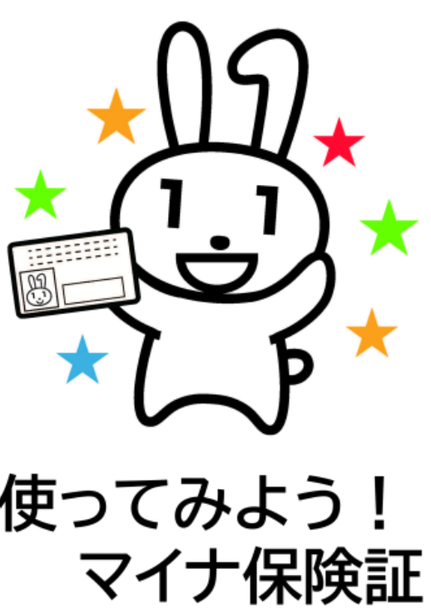
マイナ保険証をぜひご利用ください。

※申請書入力の際は、先に記入例シートを参照してください。

限度額適用認定証 記入例
 |  |  |  |  |  |  |  |  |  |  |  |  |  |  |  |  |  |  |  |  |  |  |  | 常務理事 |  |  |  | 事務長 |  |  |  |  |  |  |  |  | 係

 | マイナンバーカードに対応した医療機関等では、限度額適用認定証が無くても
 | 限度額を適用することができます。
 | 便利なマイナンバーカードをぜひご利用ください。

健康保険 |  |  |  |  |  |  |  |  |  | 限度額適用認定証交付申請書 |  |  |  |  |  |  |  |  |  |  |  |  |  |  |  |  |  |  |  |  | ７０歳未満の 上位所得者・ 一般所得者用 |  |  |  |  |  | □

 |  |  |  |  |  |  |  |  |  | （ 新規 ・ 更新 ・ 再交付 ）

被保険者（申請者）情報 |  | 被保険者証の記号 ・ 番号 |  |  |  |  |  |  |  |  |  |  |  | 氏名
 |  | 300 |  |  |  |  | ― | 123456 |  |  |  |  |  | ﾌﾘｶﾞﾅ |  | ケンポ |  |  |  |  |  |  |  |  |  | ﾌﾘｶﾞﾅ |  |  | タカオ
 |  |  |  |  |  |  |  |  |  |  |  |  |  | （氏） |  | 健保 |  |  |  |  |  |  |  |  |  | （名） |  |  | 孝夫

 |  | 住所 |  |  |  |  |  |  |  |  |  |  |  |  |  |  |  |  |  |  |  |  |  |  |  |  |  | 生年月日
 |  | 〒 | 116 |  | － | 0002 |  | 東京都荒川区荒川○－○－○ △△マンション○○号室 |  |  |  |  |  |  |  |  |  |  |  |  |  |  |  |  |  |  |  | 1 |  |  | 2 |  | 年 | 6 |  | 月 | 19 | 日
事業所の名称、所在地には「本社」
所属には「実際に配置されている支社、部署」をお書きください
 |  | 事業所 | 名称 |  |  |  |  |  |  |  |  |  |  |  |  |  | 所在地
 |  |  | 綜合警備保障株式会社 |  |  |  |  |  |  |  |  |  |  |  |  |  | 〒 | 107 |  | － |  | 8511 |  |  | 東京都港区元赤坂１－６－６

 |  |  | 所属 |  |  |  |  |  |  |  |  |  |  |  |  |  | （連絡先） ※日中連絡が取れる携帯電話、内線番号など
 |  |  | 〇〇〇支社 □□□営業所 |  |  |  |  |  |  |  |  |  |  |  |  |  | △△△△－××××

適用対象者欄 |  | 認定証が必要な方の 氏名 |  |  |  |  |  | 健保 孝夫 |  |  |  |  |  |  |  |  |  |  |  |  |  |  | 被保険者との続柄 |  |  |  |  |  |  | 本人
ケガの場合は、この申請書のほかに「負傷の原因届」が必要です
 |  | 生年月日 |  |  |  |  |  |  | 2 |  |  | 2 |  | 年 |  | 6 | 月 |  | 19 |  | 日

 |  | 申請理由 |  |  |  |  |  |  | 3 |  |  |  | → |  | ケガの場合、仕事中または通退勤中のケガですか |  |  |  |  |  |  |  |  |  |  |  |  |  |  |  | 2
 |  |  |  |  |  |  |  |  |  |  |  |  |  |  | ※ケガの場合は、別紙「負傷の原因届」を記入のうえ、併せてご提出ください

希望送付先 ※ご希望の送付先を 指定してください |  |  |  |  |  |  |  |  |  |  | 上記被保険者住所に送付

 |  |  |  |  |  |  |  | 2 |  |  | 所属先に送付 |  |  |  |  |  |  |  | ※所属先の健保担当窓口経由で送付します。
 |  |  |  |  |  |  |  |  |  |  |  |  |  |  |  |  |  |  | 所属は支社単位、本社所属窓口は管理室庶務課です
 |  |  |  |  |  |  |  |  |  |  | その他 |  |  |  |  |  | 宛名 |  |  |  |  |  |  |  |  |  |  |  |  | 被保険者からみた続柄

 |  |  |  |  |  |  |  |  |  |  |  |  |  |  |  |  | 住所 |  | 〒 |  |  | －

お急ぎの場合は、事前にご相談ください
申請代行者欄 |  |  |  |  |  | 氏名 |  |  |  |  |  |  |  |  |  |  |  |  | 申請代行の理由
 |  |  |  |  |  |  |  |  |  |  |  |  |  |  |  |  |  |  |  |  |  |  |  |  |  |  |  |  |  |  |  |  |  |  |  |  |  |  | ）

※ 認定証の発効日(使用開始日)は申請書を健康保険組合で受付した月の１日（健康保険加入月の場合は資格取得日）からです。
月末の申請の際は事前にご相談ください。

 | 上記のとおり健康保険限度額適用認定証の交付を申請します。 |  |  |  |  |  |  |  |  |  |  |  |  |  |  |  |  |  |  |  |  |  |  |  |  |  | 令和 |  |  |  |  | 年 |  |  | 月 |  |  | 日

受 付 印
※健保使用欄
事業所 |  |  |  | 月額

 | 被保険者証の記号番号に代えてマイナンバーにより申請する場合は、備考欄へ記載してください。
 | （マイナンバーを記載した場合は、個人番号確認、本人確認をするための添付書類が必要です。）
 | 備考欄

限度額適用認定証 入力用
記載例シートを参考に、色つきのセルを入力してください
 |  |  |  |  |  |  |  |  |  |  |  |  |  |  |  |  |  |  | 常務理事 |  |  | 事務長 |  |  |  |  |  |  | 係

 | マイナンバーカードに対応した医療機関等では、限度額適用認定証が無くても
 | 限度額を適用することができます。
 | 便利なマイナンバーカードをぜひご利用ください。

健康保険 |  |  |  |  |  |  |  | 限度額適用認定証交付申請書 |  |  |  |  |  |  |  |  |  |  |  |  |  |  |  | ７０歳未満の 上位所得者・ 一般所得者用 |  |  |  |  | □

 |  |  |  |  |  |  |  | （ 新規 ・ 更新 ・ 再交付 ）

被保険者（申請者）情報 |  | 被保険者証の記号 ・ 番号 |  |  |  |  |  |  |  |  | 氏名
 |  |  |  |  |  |  | ― |  |  |  | ﾌﾘｶﾞﾅ |  |  |  |  |  |  |  |  | ﾌﾘｶﾞﾅ
 |  |  |  |  |  |  |  |  |  |  | （氏） |  |  |  |  |  |  |  |  | （名）

 |  | 住所 |  |  |  |  |  |  |  |  |  |  |  |  |  |  |  |  |  |  |  | 生年月日
 |  | 〒 |  |  | － |  |  |  |  |  |  |  |  |  |  |  |  |  |  |  |  |  |  |  |  | 年 |  | 月 |  | 日

 |  | 事業所 | 名称 |  |  |  |  |  |  |  |  |  | 所在地
 |  |  |  |  |  |  |  |  |  |  |  |  | 〒 |  | －

 |  |  | 所属 |  |  |  |  |  |  |  |  |  | （連絡先） ※日中連絡が取れる携帯電話、内線番号など

適用対象者欄 |  | 認定証が必要な方の 氏名 |  |  |  |  |  |  |  |  |  |  |  |  |  |  |  | 被保険者との続柄

 |  | 生年月日 |  |  |  |  |  |  |  |  | 年 |  | 月 |  |  | 日

 |  | 申請理由 |  |  |  |  |  |  |  | → |  | ケガの場合、仕事中または通退勤中のケガですか
 |  |  |  |  |  |  |  |  |  |  |  | ※ケガの場合は、別紙「負傷の原因届」を記入のうえ、併せてご提出ください

希望送付先 ※ご希望の送付先を 指定してください |  |  |  |  |  |  |  |  | 上記被保険者住所に送付

 |  |  |  |  |  |  |  |  | 所属先に送付 |  |  |  |  | ※所属先の健保担当窓口経由で送付します。
 |  |  |  |  |  |  |  |  |  |  |  |  |  | 所属は支社単位、本社所属窓口は管理室庶務課です
 |  |  |  |  |  |  |  |  | その他 |  |  |  | 宛名 |  |  |  |  |  |  |  |  |  | 被保険者からみた続柄

 |  |  |  |  |  |  |  |  |  |  |  |  | 住所 | 〒 |  |  | －

申請代行者欄 |  |  |  |  |  | 氏名 |  |  |  |  |  |  |  | 申請代行の理由
 |  |  |  |  |  |  |  |  |  |  |  |  |  |  |  |  |  |  |  |  |  |  |  |  |  |  |  |  |  |  | ）

※ 認定証の発効日(使用開始日)は申請書を健康保険組合で受付した月の１日（健康保険加入月の場合は資格取得日）からです。
月末の申請の際は事前にご相談ください。

 | 上記のとおり健康保険限度額適用認定証の交付を申請します。 |  |  |  |  |  |  |  |  |  |  |  |  |  |  |  |  |  |  |  | 令和 |  |  |  | 年 |  | 月 |  |  | 日

受 付 印
※健保使用欄
事業所 |  |  |  | 月額

 | 被保険者証の記号番号に代えてマイナンバーにより申請する場合は、備考欄へ記載してください。
 | （マイナンバーを記載した場合は、個人番号確認、本人確認をするための添付書類が必要です。）
 | 備考欄

